1GD-FR-0020
 |  |  |  | PROCESO DE GESTIÓN DOCUMENTAL |  |  |  |  |  |  |  |  | POLICÍA NACIONAL
Código:1GD-FR-0020
Fecha: 04/07/2018 |  |  |  | DIAGNÓSTICO INTEGRAL PARA LOS ARCHIVOS DE LA POLICÍA NACIONAL
Versión: 0

CIUDAD: BOGOTA D.C. |  |  |  |  |  |  | FECHA ELABORACIÓN DEL DIAGNÓSTICO |  |  |  |  |  |  | 22 |  | 7 |  | 2022
RESPONSABLE DEL DILIGENCIAMIENTO: PATRULLERO JAVIER ENRIQUE DE LA HOZ BLANCO
A. IDENTIFICACIÓN
CÓDIGO Y NOMBRE DE LA UNIDAD: 3.8.1.3 DEPARTAMENTO DE POLICIA CUNDINAMARCA
FECHA DE CREACIÓN DE LA UNIDAD: 16/12/1960 |  |  |  |  |  |  | ACTO ADMINISTRATIVO DE CREACIÓN DE LA UNIDAD: DECRETO 2866 DE MINISTERIO DE GUERRA
DIRECCIÓN DE LA UNIDAD: CARRERA 58 # 9- 43 |  |  |  |  |  |  | ACTO ADMINISTRATIVO VIGENTE DE LA UNIDAD: RESOLUCION 00924 DEL 11/03/2013
CORREO ELECTRÓNICO DE LA UNIDAD: DECUN.COMAN@POLICIA.GOV.CO |  |  |  |  |  |  | TELÉFONO: 5968686 |  |  |  |  |  |  |  | IP: 22356
A.1 DIRECTOR, COMANDANTE O JEFE DE LA UNIDAD:
NOMBRE: |  | RAÚL VERA MORENO
GRADO: |  | CORONEL
CARGO: |  | COMANDANTE ENCARGADO DEPARTAMENTO DE POLICIA CUNDINAMARCA
TIEMPO EN EL CARGO:
A.2 ADMINISTRACIÓN DEL ARCHIVO
Jefe Grupo de Gestión Documental
NOMBRES Y APELLIDOS: WILLIAM ANDRES SEGURA VARGAS |  |  |  |  |  |  | CAPACITACIÓN O CURSOS EN GESTIÓN DOCUMENTAL Y ARCHIVÍSTICA
GRADO: SUBINTENDENTE |  |  |  |  |  |  | 1
CARGO: JEFE GRUPO GESTION DOCUMENTAL |  |  |  |  |  |  | 2
TIEMPO EN EL PROCESO DE GESTIÓN DOCUMENTAL: |  |  |  |  |  |  | 3
TIEMPO EN LA INSTITUCIÓN: |  |  |  |  |  |  | 4
CORREO INSTITUCIONAL: |  |  |  |  |  |  | 5
No. CELULAR: |  |  |  |  |  |  | 6
No IP DE LA OFICINA Y/O GRUPO: |  |  |  |  |  |  | 7
CONDICIÓN MÉDICO LABORAL: |  |  |  |  |  |  | 8
Funciones del Jefe Grupo de Gestión Documental
1 | Supervisar el trámite en las ventanillas únicas de la documentación oficial a través de mecanismos para que se garantice el manejo expedito y controlado de la correspondencia
2 | Verificar el cumplimiento a los lineamientos del proceso de gestión documental, respecto al control de registros para que se ejecuten las directrices y regulaciones de los entes competentes
3 | Supervisar la ejecución del procedimiento archivo central con el fin de garantizar la disponibilidad e integridad de los activos de información para la consulta.
4 | Proyectar las modificaciones o actualizaciones de las tablas de retención documental cuando se requiera, para el trámite respectivo ante el comité de archivo de la unidad.
5 | Realizar las actividades establecidas en la gestión documental, aplicando la normativa vigente.
6 | Realizar las actividades establecidas para la implementación del sistema de gestión ambiental en la Policía Nacional.
7 | Guardar la reserva y confidencialidad de los documentos e información que sea de su conocimiento dentro del cumplimiento de sus funciones.
Responsable Archivo Central
NOMBRES Y APELLIDOS: JAVIER ENRIQUE DE LA HOZ BLANCO |  |  |  |  |  |  | CAPACITACIÓN O CURSOS EN GESTIÓN DOCUMENTAL Y ARCHIVÍSTICA
GRADO: PATRULLERO |  |  |  |  |  |  | 1
CARGO: RESPONSABLE DE ARCHIVO |  |  |  |  |  |  | 2
TIEMPO EN EL PROCESO DE GESTIÓN DOCUMENTAL: |  |  |  |  |  |  | 3
TIEMPO EN LA INSTITUCIÓN: |  |  |  |  |  |  | 4
CORREO INSTITUCIONAL: |  |  |  |  |  |  | 5
No. CELULAR: |  |  |  |  |  |  | 6
No IP DE LA OFICINA Y/O GRUPO |  |  |  |  |  |  | 7
CONDICIÓN MÉDICO LABORAL: |  |  |  |  |  |  | 8
Funciones del Responsable Archivo Central
1 | Revisar los parámetros establecidos en gestión documental con el fin de garantizar los niveles de seguridad y confidencialidad de la información.
2 | Llevar el control de la entrada y salida de documentos que se encuentren bajo su responsabilidad siguiendo los procedimientos establecidos con el fin de prevenir la pérdida de información.
3 | Revisar los conceptos técnicos sobre gestión documental emitidos por el grupo con el fin de que cumplan con las directrices de la Institución y estatal.
4 | Realizar las actividades establecidas en la gestión documental, aplicando la normativa vigente
5 | Guardar la reserva y confidencialidad de los documentos e información que sea de su conocimiento dentro del cumplimiento de sus funciones

TALENTO HUMANO
GRADO | APELLIDOS Y NOMBRES |  | CÉDULA | CARGO ACTUAL | No. De Celular | TIEMPO DE SERVICIO |  |  | TIEMPO EN EL PROCESO DE GESTIÓN DOCUMENTAL |  |  | NIVEL ACADÉMICO |  |  |  |  | CONDICIÓN MÉDICO LABORAL
 |  |  |  |  |  | Años | Meses | Días | Años | Meses | Días
SI | SEGURA VARGAS WILLAM ANDRES |  |  | JEFE DE GESTIÓN DOCUMENTAL
PT | MONTOYA MONTOYA SERGIO ADENAWER |  |  | RADICADOR
PT | DE LA HOZ BLANCO JAVIER ENRIQUE |  |  | RESPONSABLE DE ARCHIVO CENTRAL
TEA14 | NARANJO RAMIREZ ELIZABETH |  |  | AUXILIAR DE ARCHIVO
ADS11 | OSTOS JAIME ENRIQUE |  |  | AUXILIAR DE ARCHIVO
A.3 NIVEL Y TIPO DE ARCHIVO
NIVEL DE LA UNIDAD |  |  | Asesor |  | Control |  | Operativo |  |  |  | Administrativo |  |  |  |  | Docente
 |  |  |  |  |  |  | X
JURISDICCIÓN |  |  | Dirección |  |  | Oficina Asesora |  |  | Región |  | Metropolitana |  | Departamento |  |  | Escuela de Policía |  |  | Centro de Instrucción
 |  |  |  |  |  |  |  |  |  |  |  |  | X
MISIÓN DE LA UNIDAD |  |  | ESTÁ ENCAMINADA A CREAR CONDICIONES DE SEGURIDAD PARA LA CONVIVENCIA CIUDADANA, MEDIANTE UN EFECTIVO SERVICIO FUNDAMENTADO LA PREVENCIÓN, INVESTIGACIÓN Y CONTROL DE DELITOS Y CONTRAVENCIONES, CONTRIBUYENDO A LAS CONDICIONES NECESARIAS PARA QUE LOS HABITANTES DENTRO DE SU JURISDICCIÓN, PUEDAN EJERCER SUS DERECHOS Y LIBERTADES PÚBLICAS.
SISTEMA DE ARCHIVO |  |  | Centralizado |  |  |  |  |  |  | Descentralizado
 |  |  | X
CLASES DE ARCHIVOS |  |  | Archivo de Gestión |  | Archivo de Central |  | Archivo Intermedio |  |  | Archivo Histórico |  |  | Número de Depósitos
 |  |  | x |  | X |  |  |  |  |  |  |  | 30
NUMERO DE DEPENDENCIAS |  |  | Operativas |  |  |  |  |  |  |  | Administrativas
 |  |  | 117 |  |  |  |  |  |  |  | 30
SERVICIOS QUE PRESTA |  |  | EL GRUPO DE GESTIÓN DOCUMENTAL - ARCHIVO CENTRAL PRESTA LOS SIGUIENTES SERVICIOS
 |  |  | 1 | Asesorías y Acompañamientos |  |  |  |  | Periodicidad |  | Trimestral | Cantidad |  | 2 | Origen |  | Interno
 |  |  | 2 | Respuesta Derechos de Petición |  |  |  |  |  |  | Mensual |  |  | 5 |  |  | Interno Y Externo
 |  |  | 3 | Prestamos y Consultas de Documentos |  |  |  |  |  |  | Mensual |  |  | 5 |  |  | Interno
 |  |  | 4 | Transferencias Documentales |  |  |  |  |  |  | Mensual |  |  | 2 |  |  | Interno
 |  |  | 5
 |  |  | 6
 |  |  | 7
 |  |  | 8
 |  |  | 9
 |  |  | 10
 |  |  | 11
 |  |  | 12
 |  |  | 13
 |  |  | PROCESOS TÉCNICOS DE REPROGRAFÍA DESARROLLADOS
 |  |  | DIGITALIZACIÓN | Unidad de Conservación | Periodicidad | Cantidad | MICROFILMACIÓN |  |  | Soporte |  |  |  | Periodicidad |  |  | Cantidad
 |  |  |  | No Aplica | No Aplica | No Aplica |  |  |  | No Aplica |  |  |  | No Aplica |  |  | No Aplica
 |  |  |  | Almacenamiento y Administración
 |  |  |  | No Aplica
A.4 PRESUPUESTO ANUAL DEL ARCHIVO
PROPIO: |  |  |  | ASIGNADO POR LA DEPENDENCIA: 47'800,000 Millones de pesos |  |  |  | SEGÚN NECESIDADES: Adquisicion de Cajas , Carpetas y Termohigrómetros |  |  |  |  |  |  | OTRO: ________________________________________
...
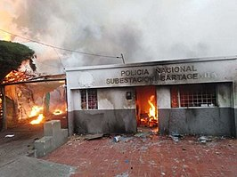
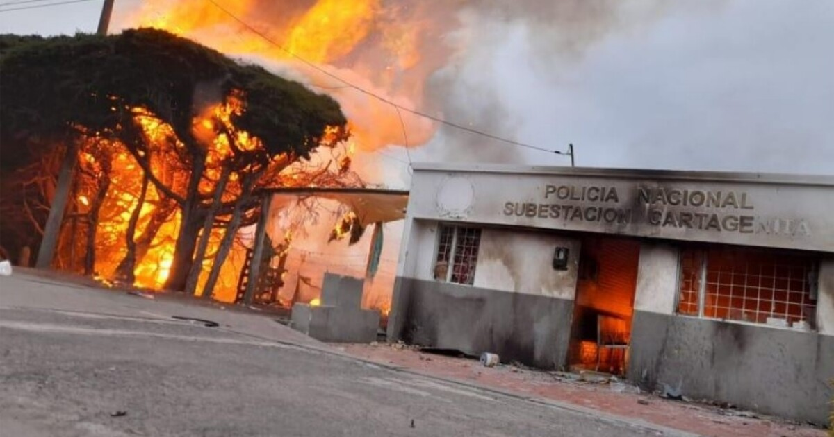
...
 |  |  |  | Clase de Archivo |  |  | Actividad |  |  | Evidencia |  |  | periodicidad
 |  |  |  | Archivo Central |  |  | Actividades de retroalimentación al personal responsables de Gestión Documental socializando el Acuerdo No. 006 del 15 Octubre 2014, Referentes Normativos en el Desarrollo del Sistema Integrado de Conservación, Responsabilidades de los Funcionarios de la Policía Nacional y Conservación del Patrimonio Documental |  |  | GS-2022-088147-DECUN |  |  | Semestral
 |  |  |  | Archivo Central |  |  | Se realizó la verificación a las redes de energía,se evaluó las condiciones físicas de las instalaciones, se realizó limpieza e higiene de los archivos y estantes para evitar deterioro del patrimonio documental, polución y presencia de microorganismos |  |  | GS-2022-088147-DECUN |  |  | Semestral
 |  |  |  | Archivo Central |  |  | Se realizo limpieza de documentos y áreas de trabajo |  |  | GS-2022-088147-DECUN |  |  | Semestral
 |  |  |  | Archivo Central |  |  | Se realia control de las condiciones ambientales presentes en los depósitos documentales |  |  | GS-2022-088147-DECUN |  |  | Semestral
 |  |  |  | Archivo Central |  |  | Se realizó las actividades correctivas del remplazo de las unidades de conservación que se encontraban en regular estado como también el cambio de rótulos de caja y carpetas según los parámetros del programa. |  |  | GS-2022-088147-DECUN |  |  | Semestral
 |  |  |  | Archivo Central |  |  | Se realizo socialización sobre el Plan de Prevención de emergencias y atención de desastres en el archivo central del Departamento |  |  | GS-2022-088147-DECUN |  |  | Semestral
...
 |  |  |  | Clase de Archivo |  |  | Actividad |  |  | Evidencia |  |  | periodicidad
...

